1CLI概況
 |  |  |  |  |  | 2017-09-04 |  |  |  | OECD推計
 | 兵庫CLI（景気先行指数）の概況 |  |  |  |  |  |  | 年月 | 兵庫CLI | 全国CLI
 |  |  | 2017年6月速報 |  |  |  |  | 13_1 | 99.59 | 99.69
 |  |  |  |  |  |  | 関西学院大学産業研究所・兵庫県 | 2 | 99.74 | 99.91
 |  |  |  |  |  |  |  | 3 | 99.89 | 100.16
兵庫CLIは12カ月連続上昇 |  |  |  |  |  |  |  | 4 | 100.03 | 100.41
 | 概況 |  |  |  |  |  |  | 5 | 100.16 | 100.63
 | 2017年6月の兵庫CLI（景気先行指数）は、100.52で、前月差0.07ポイント低下（4カ月連続）し、前年同月比1.05％上昇（12カ月連続）した。総じてみると、兵庫県の先行トレンド(2017年9月～10月頃）は、景気は悪化を示している。 |  |  |  |  |  |  | 6 | 100.30 | 100.81
 |  |  |  |  |  |  |  | 7 | 100.43 | 100.96
 |  |  |  |  |  |  |  | 8 | 100.57 | 101.11
 |  |  |  |  |  |  |  | 9 | 100.76 | 101.25
 | 兵庫CLI |  |  |  | 2010年＝100 |  |  | 10 | 100.97 | 101.37
 |  | 指数 |  |  |  | 直近の景気の山・谷 |  | 11 | 101.17 | 101.46
 | 項目 |  | 前月差 | 前年同月比 | 基調判断 |  |  | 12 | 101.28 | 101.48
 |  |  |  |  |  | 山 | 谷 | 14_1 | 101.25 | 101.42
 | 2017-05-01 | 100.59 | ▲ 0.08 | 1.28 | 改善※ | 2013-12-01 | 2016-02-01 | 2 | 101.09 | 101.28
 | 2017-06-01 | 100.52 | ▲ 0.07 | 1.05 | 悪化 |  |  | 3 | 100.86 | 101.09
 | 全国CLI（OECD公表） |  |  |  |  |  |  | 4 | 100.60 | 100.85
 | 2017-06-01 | 100.18 | 0.02 | 0.60 | － | 2013-11-01 | 2016-06-01 | 5 | 100.38 | 100.62
 | 関西府県CLI（アジア太平洋研究所公表） |  |  |  |  |  |  | 6 | 100.24 | 100.42
 | 2017-06-01 | 指数 | 前月差 | 前年同月比 | 基調判断 |  |  | 7 | 100.18 | 100.27
 | 関西地域 | 100.79 | 0.13 | 0.99 | 改善 |  |  | 8 | 100.19 | 100.16
 | 大阪府 | 101.00 | 0.12 | 1.37 | － |  |  | 9 | 100.18 | 100.10
 | 京都府 | 100.77 | 0.22 | 0.77 | － |  |  | 10 | 100.14 | 100.07
 | 滋賀県 | 99.97 | ▲ 0.07 | 0.02 | － |  |  | 11 | 100.05 | 100.08
 | 和歌山県 | 101.16 | 0.33 | 1.35 | － |  |  | 12 | 99.94 | 100.12
 |  |  |  |  |  |  |  | 15_1 | 99.82 | 100.17
 |  |  |  |  |  |  |  | 2 | 99.71 | 100.23
 |  |  |  |  |  |  |  | 3 | 99.62 | 100.28
 |  |  |  |  |  |  |  | 4 | 99.58 | 100.33
 |  |  |  |  |  |  |  | 5 | 99.58 | 100.37
 |  |  |  |  |  |  |  | 6 | 99.59 | 100.37
 |  |  |  |  |  |  |  | 7 | 99.59 | 100.33
 |  |  |  |  |  |  |  | 8 | 99.58 | 100.24
 |  |  |  |  |  |  |  | 9 | 99.54 | 100.14
 |  |  |  |  |  |  |  | 10 | 99.47 | 100.02
 |  |  |  |  |  |  |  | 11 | 99.39 | 99.91
 |  |  |  |  |  |  |  | 12 | 99.30 | 99.82
 |  |  |  |  |  |  |  | 16_1 | 99.22 | 99.74
 |  |  |  |  |  |  |  | 2 | 99.15 | 99.69
 |  |  |  |  |  |  |  | 3 | 99.15 | 99.65
 |  |  |  |  |  |  |  | 4 | 99.21 | 99.62
 |  |  |  |  |  |  |  | 5 | 99.32 | 99.59
 |  |  |  |  |  |  |  | 6 | 99.48 | 99.58
 |  | (参考）基調判断区分 |  |  |  |  |  | 7 | 99.68 | 99.59
 |  | 基調判断 | 定 義 |  |  |  |  | 8 | 99.89 | 99.63
 |  | 改善 | 景気拡張(上昇）局面 |  |  |  |  | 9 | 100.10 | 99.70
 |  | 改善※ | 弱い景気拡張局面 |  |  |  |  | 10 | 100.29 | 99.78
 |  | --- | 横ばい局面(景気拡張でもなく後退でもない局面） |  |  |  |  | 11 | 100.48 | 99.87
 |  | 悪化※ | 弱い景気後退局面 |  |  |  |  | 12 | 100.64 | 99.95
 |  | 悪化 | 景気後退(低下）局面 |  |  |  |  | 17_1 | 100.75 | 100.01
 |  |  |  |  |  |  |  | 2 | 100.78 | 100.05
 |  | 次回（2017年7月(速報)）公表予定日 |  |  |  |  |  | 3 | 100.73 | 100.09
 |  | 2017年9月29日(金) |  |  |  |  |  | 4 | 100.67 | 100.12
 |  |  |  |  |  |  |  | 5 | 100.59 | 100.15
 |  |  |  |  |  |  |  | 6 | 100.52 | 100.18
 |  |  |  |  |  |  |  | 7
 |  |  |  |  |  |  |  | 8
 |  |  |  |  |  |  |  | 9
 |  |  |  |  |  |  |  | 10
 |  |  |  |  |  |  |  | 11
 |  |  |  |  |  |  |  | 12

4CLIグラフ
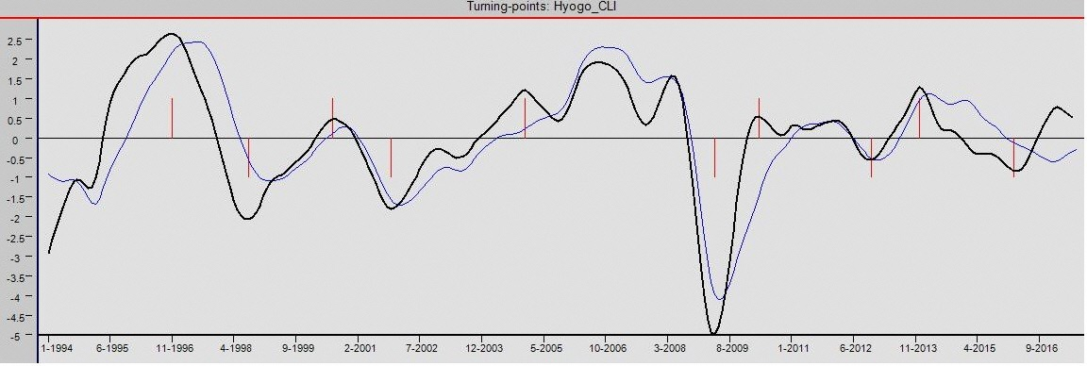
 | 参考表２ 景気基準B日付等比較（兵庫CLI・兵庫CI）
 |  |  |  |  |  |  |  | <tentative1234567>
 | 兵庫CLI |  |  |  | 兵庫CI※ |  |  | 開差月
 | 景気循環 |  | 景気基準日付 | 実数 | 景気循環 |  | 景気基準日付
 |  |  |  |  | 谷 | T | 1995-02-01 | m
 | 山 | P | 1996-11-01 | 102.65 | 山 | P | 1997-06-01 | 7
 | 谷 | T | 1998-08-01 | 97.93 | 谷 | T | 1999-01-01 | 5
 | 山 | P | 2000-07-01 | 100.47 | 山 | P | 2000-10-01 | 2
 | 谷 | T | 2001-11-01 | 98.20 | 谷 | T | 2002-02-01 | 3
 | 山 | P | 2004-12-01 | 101.21 |  |  |  | x
 |  |  |  |  | 山 | P | 2006-09-01 | m
 | 谷 | T | 2009-04-01 | 95.00 | 谷 | T | 2009-05-01 | 1
 | 山 | P | 2010-04-01 | 100.54 |  |  |  | x
 |  |  |  |  | 山 | P | 2011-12-01 | m
 | 谷 | T | 2012-11-01 | 99.44 | 谷 | T | 2012-12-01 | 2
 | 山 | P | 2013-12-01 | 101.28 | 山 | P | 2014-03-01 | 3
 | 谷 | T | 2016-02-01 | 99.15 |  |  | 2017-01-01 | p
 | (注）兵庫CI※：兵庫CLI作成個別指標で作成（兵庫県作成CIとは異なる）

兵庫CLIと兵庫CI一致指数の推移
凡例； 兵庫CLI， 兵庫CI一致指数

